背包类策划
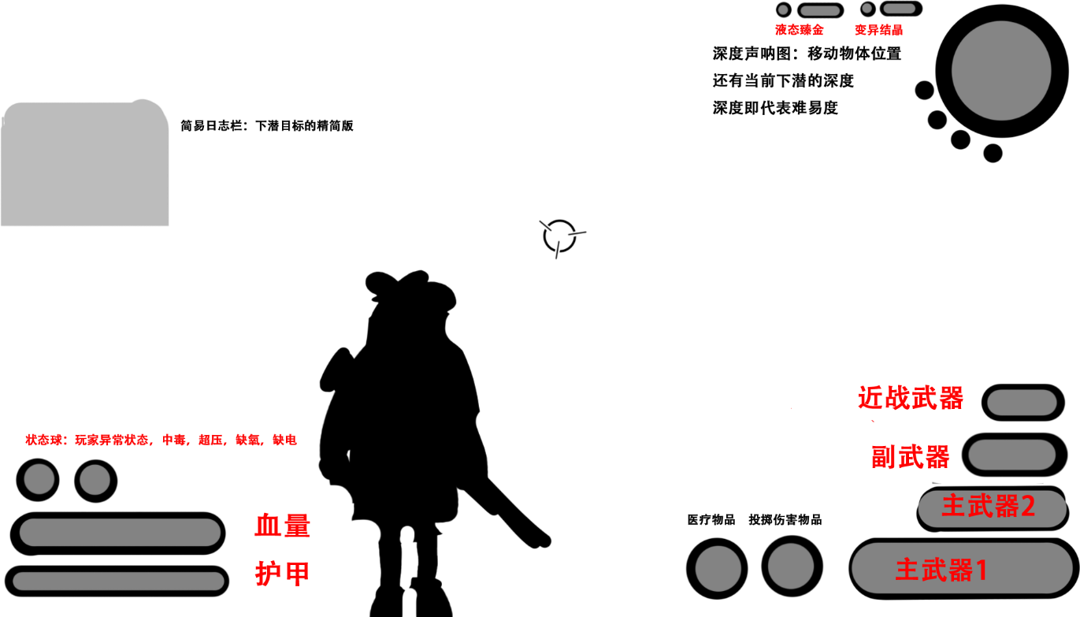
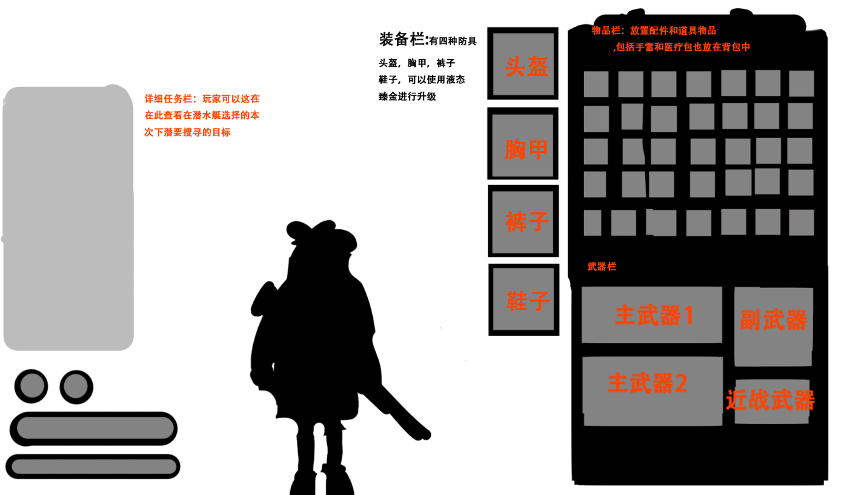

 | 玩家界面 |  | 背包界面
血量:玩家生存基础数值，血量清空陷入击倒状态 |  | 背包：只作为承载物品和道具作用，初始背包栏暂定只有20格（绿）最高50格（红）

护甲：电能护盾，抵挡玩家免受伤害，在未受到攻击一段时间后会 |  | 装备栏：防具都可以升级，等级为民用级（绿1词条） 商业级（蓝2词条）军用级（紫3词条）科研级（红4词条）
自动充能，需要在防护服尚有电力的时候才会激发充能机制 |  | 有四种词条，伤害5% 攻击速度5% 血量10% 护甲10%（绿）并且只能在升级塔进行升级，或是刷新词条

电力：玩家维持护盾正常回复，使用道具时需消耗的资源 |  | 道具：道具合成和升级只能在升级塔进行

状态栏：显示玩家当前获得的正面状态和负面状态 |  | 详细任务栏（日志栏）：简易日志栏展开版本，显示更详细的需求，例如：在**收集**个配件用于****

武器栏：显示两把主要武器，一把近战武器，切换相应的武器在主武器栏显示其详细信息
其余的武器按排序参数在副武器栏排列（主要武器1>主要武器2>近战武器）

道具栏：显示两个道具，可点击快捷键使用，可打开背包配置道具栏里的道具

简易日志栏：简要说明该区域目标，标识目标完成状态

资源栏：显示各资源收集数量

深度声纳图：每隔一定时间扫描移动物体位置，扫描的频率会随着深度（关卡）变频繁

